COVER
NOBLAND |  | DATE: | 2023-04-18
COVER SHEET
KOHL'S WOVEN - SVVW, PSP'24

STYLE# | WV44W112
DESCRIPTION | TOP
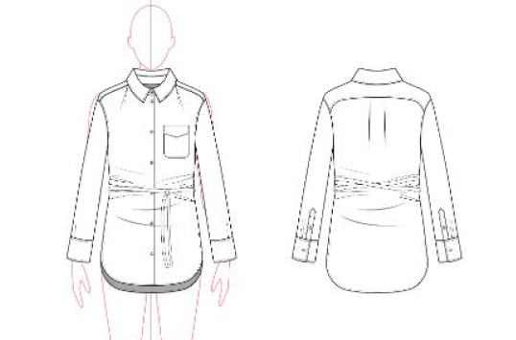

CREAT PATTERN
PATTERN | NBOV
ATTN | MR. OSCAR
FROM | JOLIE VI (Ext: 2786/0975721374)

WV44W112
NOBLAND 봉제작업지시서 SEWING
UPDATED: |  | 18-Apr-23 | PSP'23, SVVW, WV44W112 CS
[ VIETNAM / INDONESIA ]

CONSTRUCTION
set on collar with collar stans/ lá cổ may với chân cổ
set on patch PKT PKT opening Edge single fold into a traingle 1 1/4" in HT at the side and 2" at the centre front. W/ edgestitching around the PKT edges. Pls follow inspo SMPL
Túi đắp bên trái người mặc
Miệng túi gấp vào may sạch với đường diễu
Diễu 1 kim xung quanh túi 1/16"
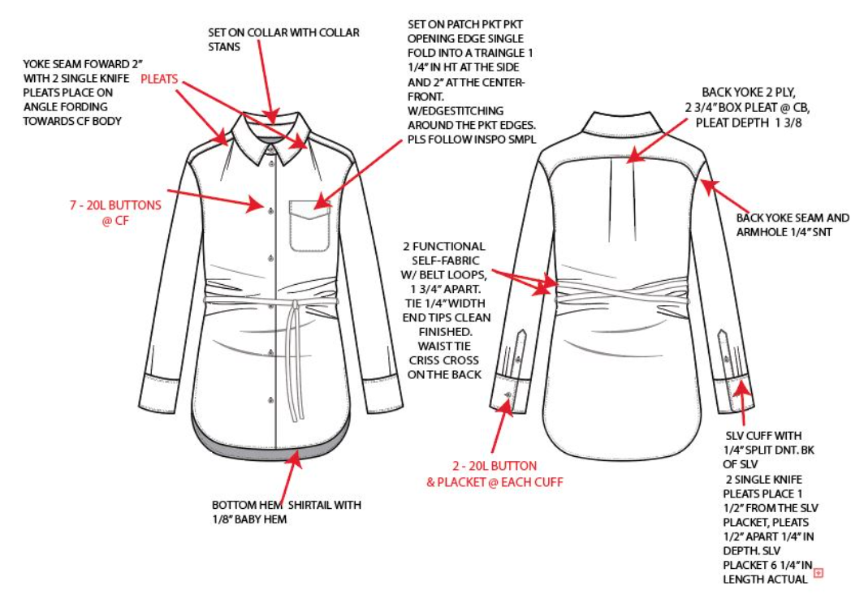
back yoke 2 ply, 2 3/4" box pleat @CB pleat depth 1 3/8"/ Đô sau 2 lớp. Giữa sau có 1 ly hộp có độ sâu ly 1 3/8" mỗi ly
Yoke seam forrward 2" with 2 single knife pleats place in angle fording towards CF body/ Chồm vai 2". Trên đường may chồm vai có 2 ly đơn tại góc. Ly gấp hương về giữa trước
ㅎ롱

back yoke seam and AH 1/4" SNT. Diễu đô sau và nách 1kim 1/4". Tra náp trước khi ráp sườn tay

2 functional self-fabric w/ belt loops, 1 3/4" apart. TIe 1/4" width end tips clean finished. Waist tie criss cross on the back
có 2 dây passant bằng vải chính cách nhau 1 3/4". Dây thắt rộng 1/4", hai đầu dây may sạch. Dây thắt eo đan chéo nhau ở thân sau, dây thắt may viền 1/4"
Dây passant 3/8" x 3/4" có tổng 4pc dây passant ở hai bên sườn, vị trí theo rập

SLV cuff with 1/4" split DNT. BK of SLV 2 single knife pleats places 1 1/2" from the SLV placket, pleats 1/2" apart 1/4" in depth, SLV placket 6 1/4" in length actual
Măng sét diễu 2 kim 1/4". Có 2ly đơn cách nẹp tay 1 1/2". Hai ly cách nhau 1/2" và sâu 1/2". Nẹp tay dài 6 1/4"

WORKMANSHIP
-CÁC ĐƯỜNG MAY, DIỄU Ở NÁCH, VAI VÀ ĐÔ SAU KHÔNG ĐƯỢC NHĂN
-NẸP GIỮA TRƯỚC PHẲNG, KHÔNG ĐƯỢC HỞ
-DÂY THẮT PHẢI ÊM, KHÔNG ĐƯỢC VẶN VÀ XOẮN
bottom hem shirtalil with 1/8" baby hem/ Lai áo có dáng bầu, may sạch với 1kim 1/8"
 |  |  | 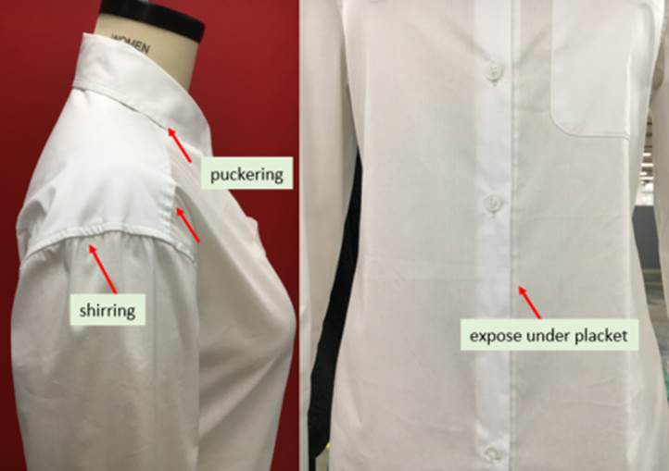
*PLEASE DO NOT USE AVAILABLE TRIM QUALITY.
**BINDING SHOULD BE MITERED.

SPEC
***Be careful Extended, relaxed spec

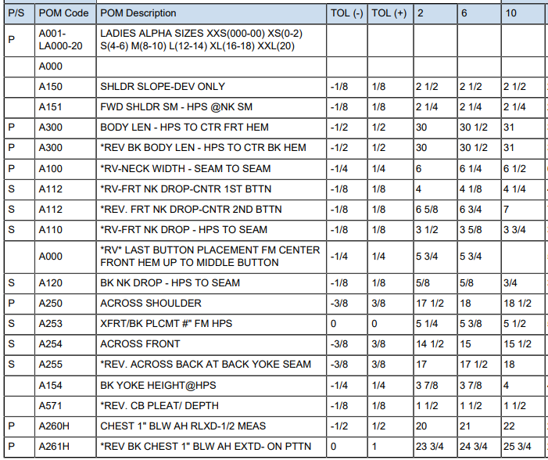

 | 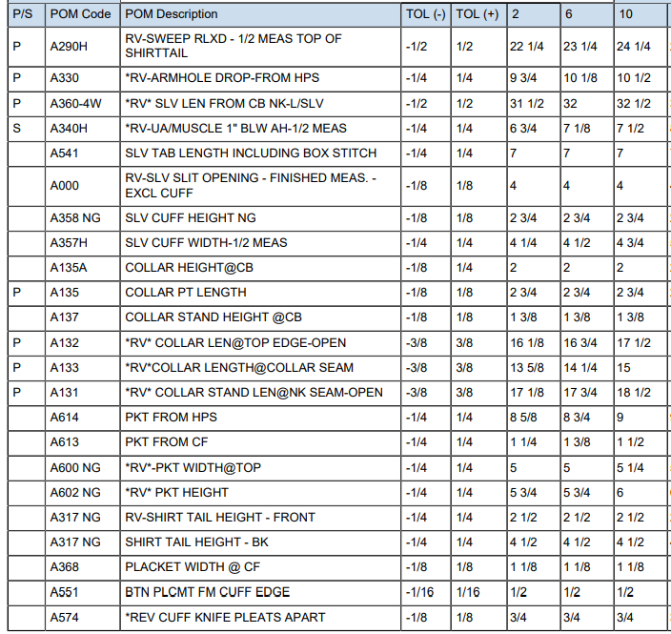

 | 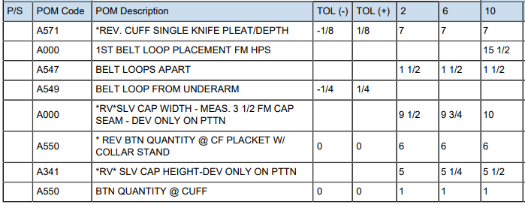

SPEC - W/O LINING

